Титульный
Муниципальное казённое общеобразовательное учреждение
 | Крутологовская средняя общеобразовательная школа
Коченевского района Новосибирской области

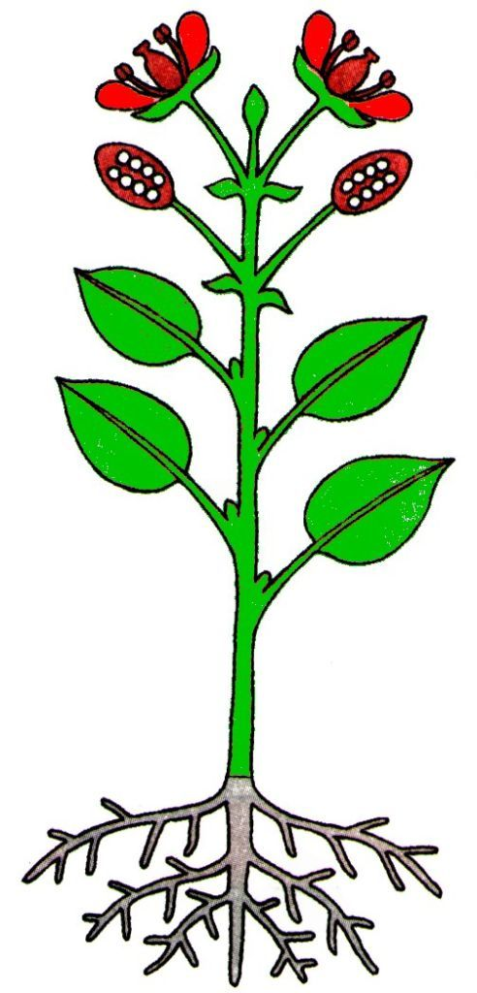

 |  | Органы цветкового растения

 |  | интерактивные задания по биологии, 6 класс

 |  |  |  | Автор работы: учитель химии и биологии
 |  |  |  | Кунц Ирина Васильевна

Далее

 |  |  | 2013 г.

Регистрация
 |  | Биология

Органы цветкового растения

ребусы, задания, загадки

Начали!

 | Регистрация
Фамилия
Имя
класс

Ребусы
Разгадав ребусы, назовите части цветкового растения!

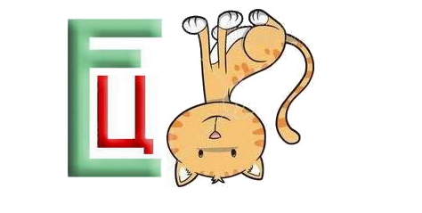
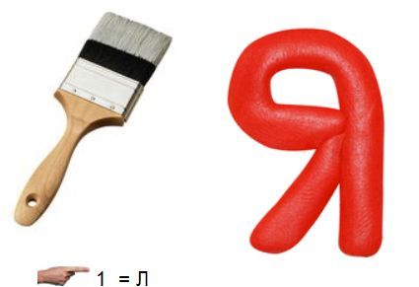

цветок |  | листья
 | Отлично! |  | Отлично!

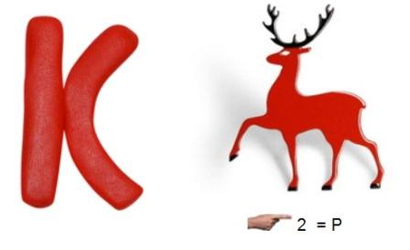
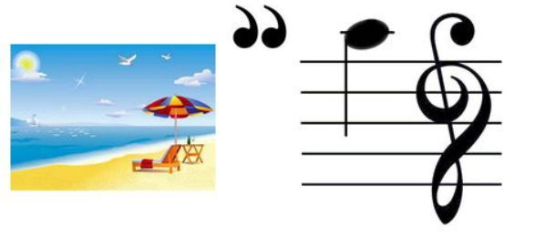

Далее

корень |  | плод
 | Отлично! |  | Отлично!

Задание 1
Задание 1
Определите тип корневой системы по рисунку

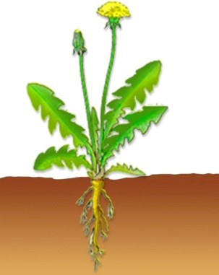
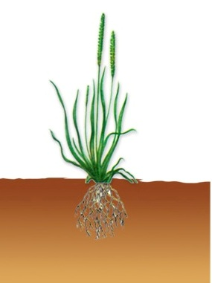
 |  | Подведите указатель мыши к ячейке и прочтите пояснение!

Далее
Стержневая |  |  | Мочковатая

 | Молодец! |  |  | Молодец!

Задание 2
Задание 2
Отгадайте загадки

Листья |  | Пестик

 | Верно! |  | Верно!

